时魄
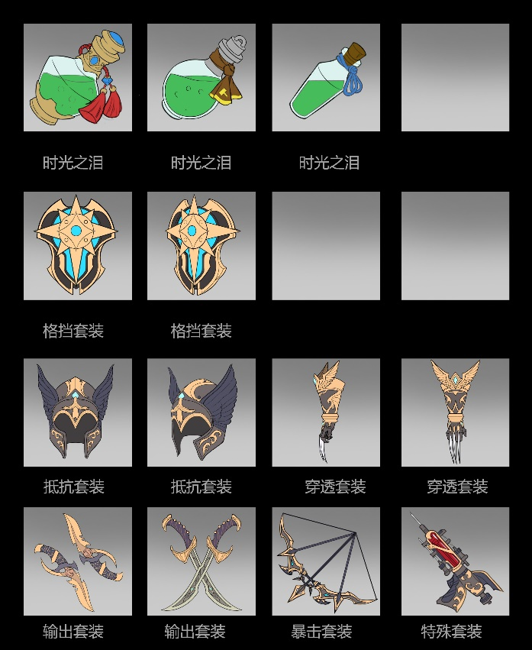
一、背包里的道具图标
 | 可以从完成的图标中选一张做成中间的卡片
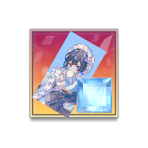

二、刷在石板上的投影
 | UI提供图形，特效去做实际效果
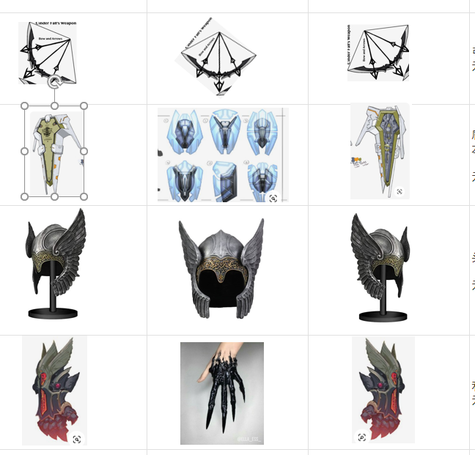

三、套装图标
 | 选个正面的，没有品质框，底图根据套装来定颜色

